상품제안서
시크론 스마트폰 방수팩 방수케이스 14 x 26cm | 상품코드: F23954

 |  |  |  |  |  |  | 02-412-0044 | www.easy1.co.kr
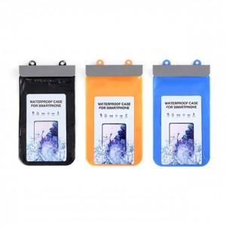

【상세/제작정보】 | 스마트폰 터치 및 사진촬영 가능하고 넥스트랩으로 편리한 방수팩

【인쇄/포장옵션】 | 실크 / OPP(비닐)

【공급단가】 | 수량 | 50~ | 100~ | 500~ | 1,000~ | 2,000~
*VAT별도 | 단가 | 4,090원 | 3,950원 | 3,810원 | 3,680원 | 3,540원

【상품 URL】 | https://easy1.co.kr:443/src/goods_detail.php?gdno=23954

